Consolidar
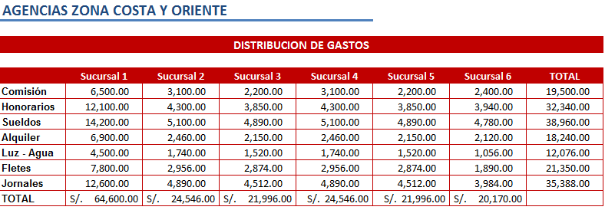
 | 1

IMAGEN DE REFERENCIA

